pycharmプロジェクト作成
index
1 | プロジェクト作成（フォルダ）
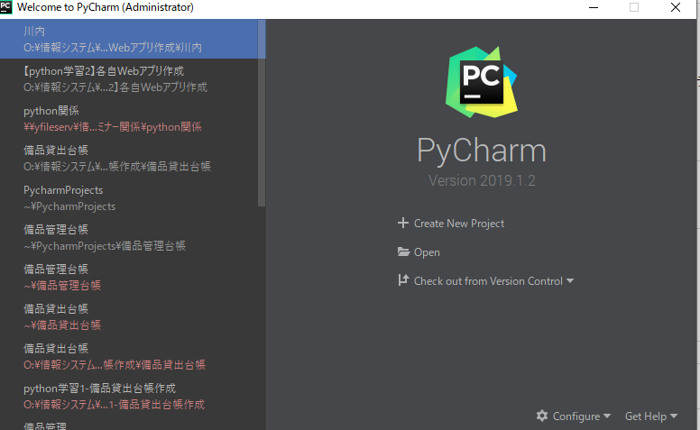

「Y:\全社公開用\四日市工場総務部社内公開用\セミナー開催(業務管理システム
室)\10_python\【python学習2】各自Webアプリ作成」配下にフォルダを作成する。
インタプリタ（ソースコードを実行するプログラム）は共通のものを使う。
「Y:\全社公開用\四日市工場総務部社内公開用\セミナー開催(業務管理システム室)\10_python\Anaconda3\python.exe」
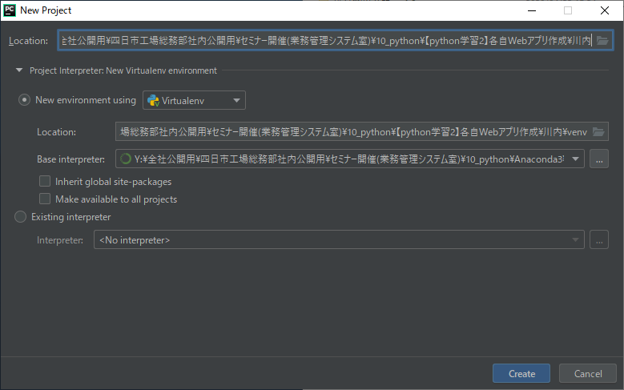

自動でフォルダが作成される。

pycharm初回設定
index
1はPC端末毎、2,3はプロジェクト毎に毎回設定が必要

1 | ネットワークプロキシ設定
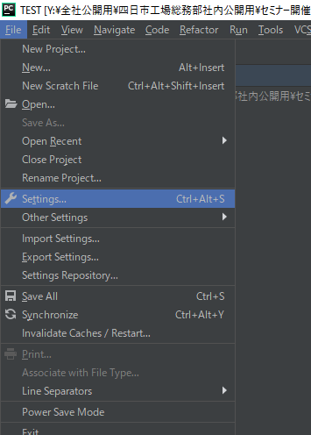

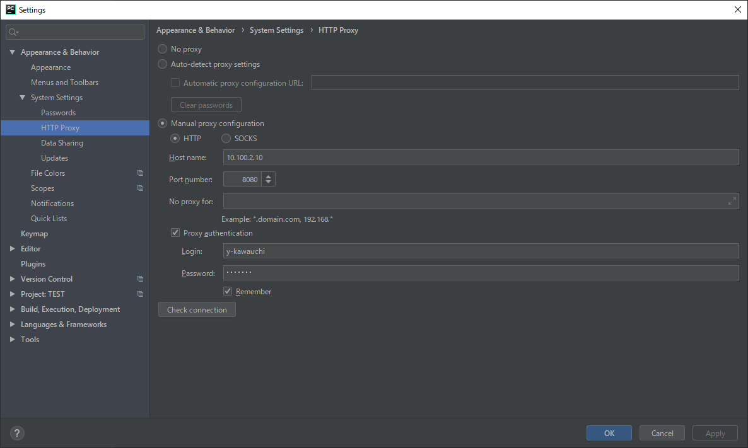

「自分のログインユーザー」と「パスワード」入力

2 | ターミナル設定
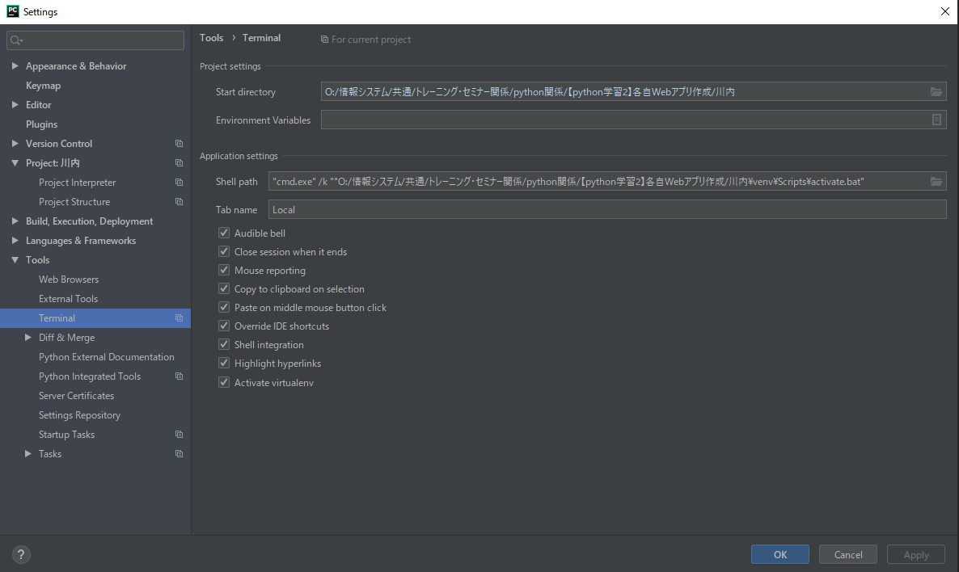
Shell pathを変更する。
「"cmd.exe" /k ""プロジェクトフォルダ\venv\Scripts\activate.bat"」

3 | パッケージインストール
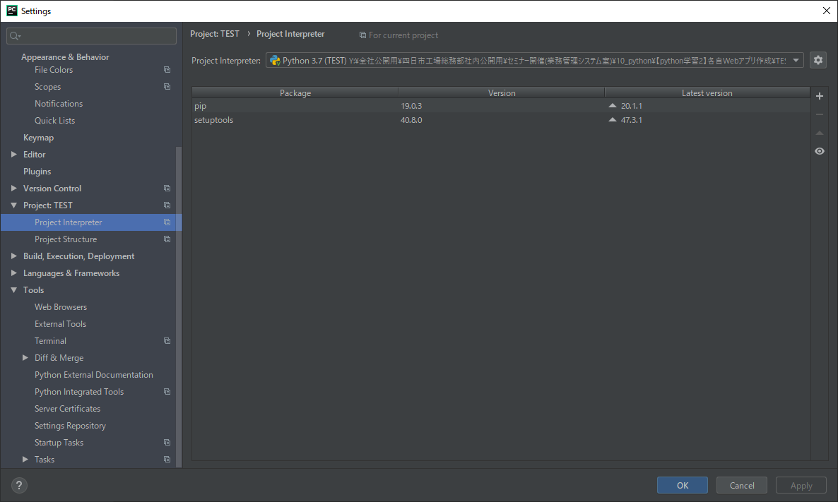

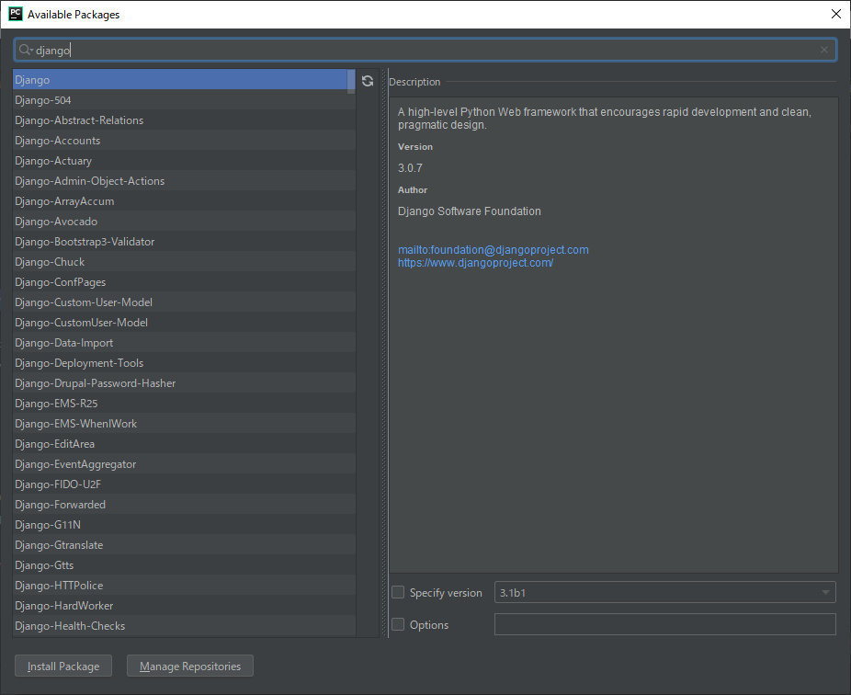
「Django」と「Django-pyodbc-azure」をインストールする。

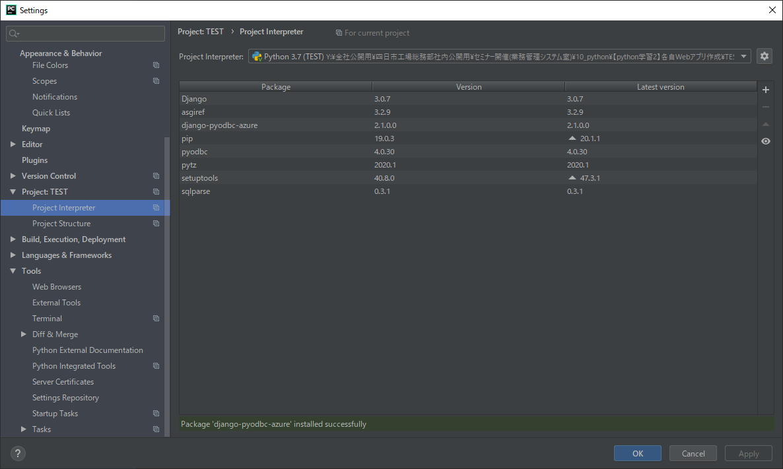

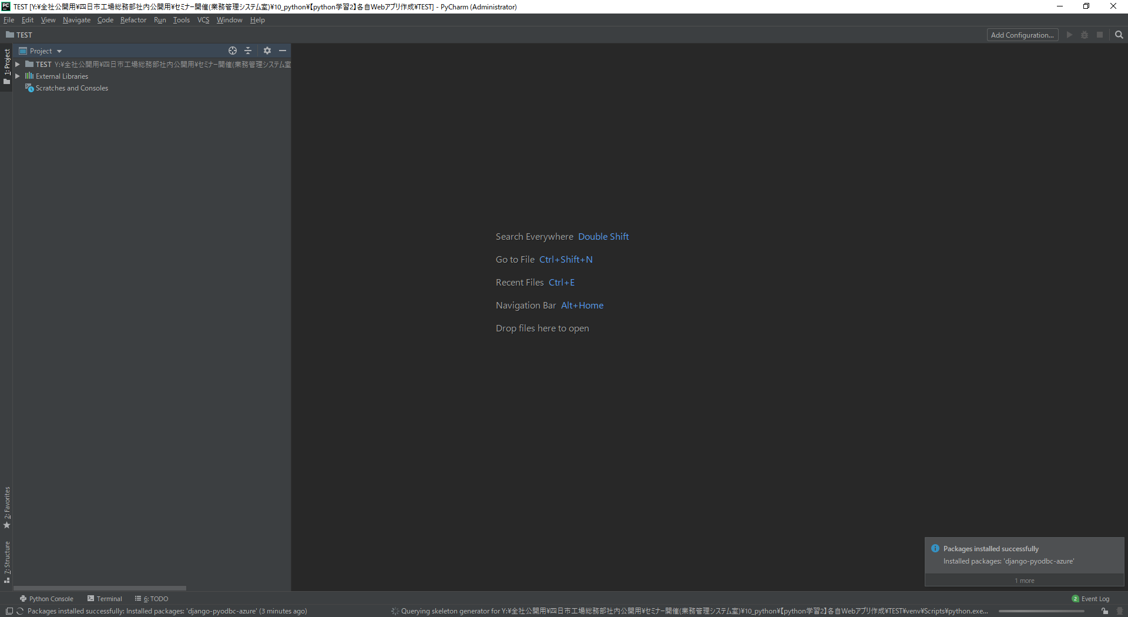
「Terminal」をクリック。
パッケージインストール確認

python -m django --versionと入力してEnter

python -m django --versionと入力してEnter

ちゃんと設定ができていれば、versionが表示される。

プロジェクト作成・アプリ作成・起動確認
プロジェクト ：Webサービス全体の共通設定を行う。一つのプロジェクトに複数のアプリが存在することになる。（settings.pyでアプリの登録、DBの設定、
テンプレートHTMLの保管場所設定などを行う）
アプリケーション ：Webサービスに必要な機能を実装するための場所。Webアプリ開発では主にこちらを編集する。一つのアプリケーションを複数のプロ
ジェクトで使いまわしできる。（view.py、models.pyなど）
index

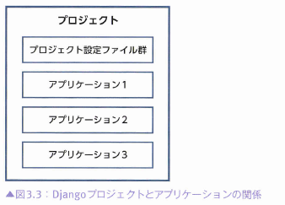

1 | プロジェクト作成
「django-admin startproject myproject .」 ←プロジェクト名は任意

プロジェクトフォルダと「manage.py」が生成される。

中身

2 | アプリ作成
「python manage.py startapp アプリ名」 ←アプリ名は任意

アプリフォルダが生成される

中身

3 | 起動確認（テストサーバー起動）
「python manage.py runserver」

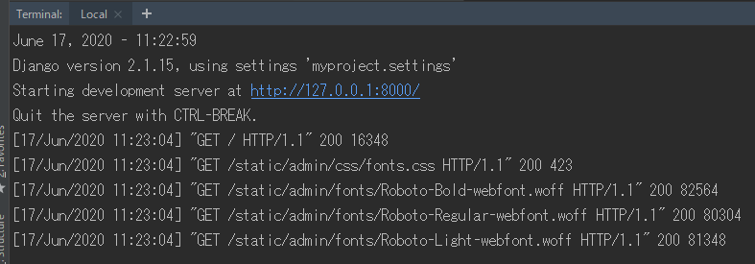
処理を中断・終了する場合は、「Ctrl + C」「Ctrl + Break」を押します

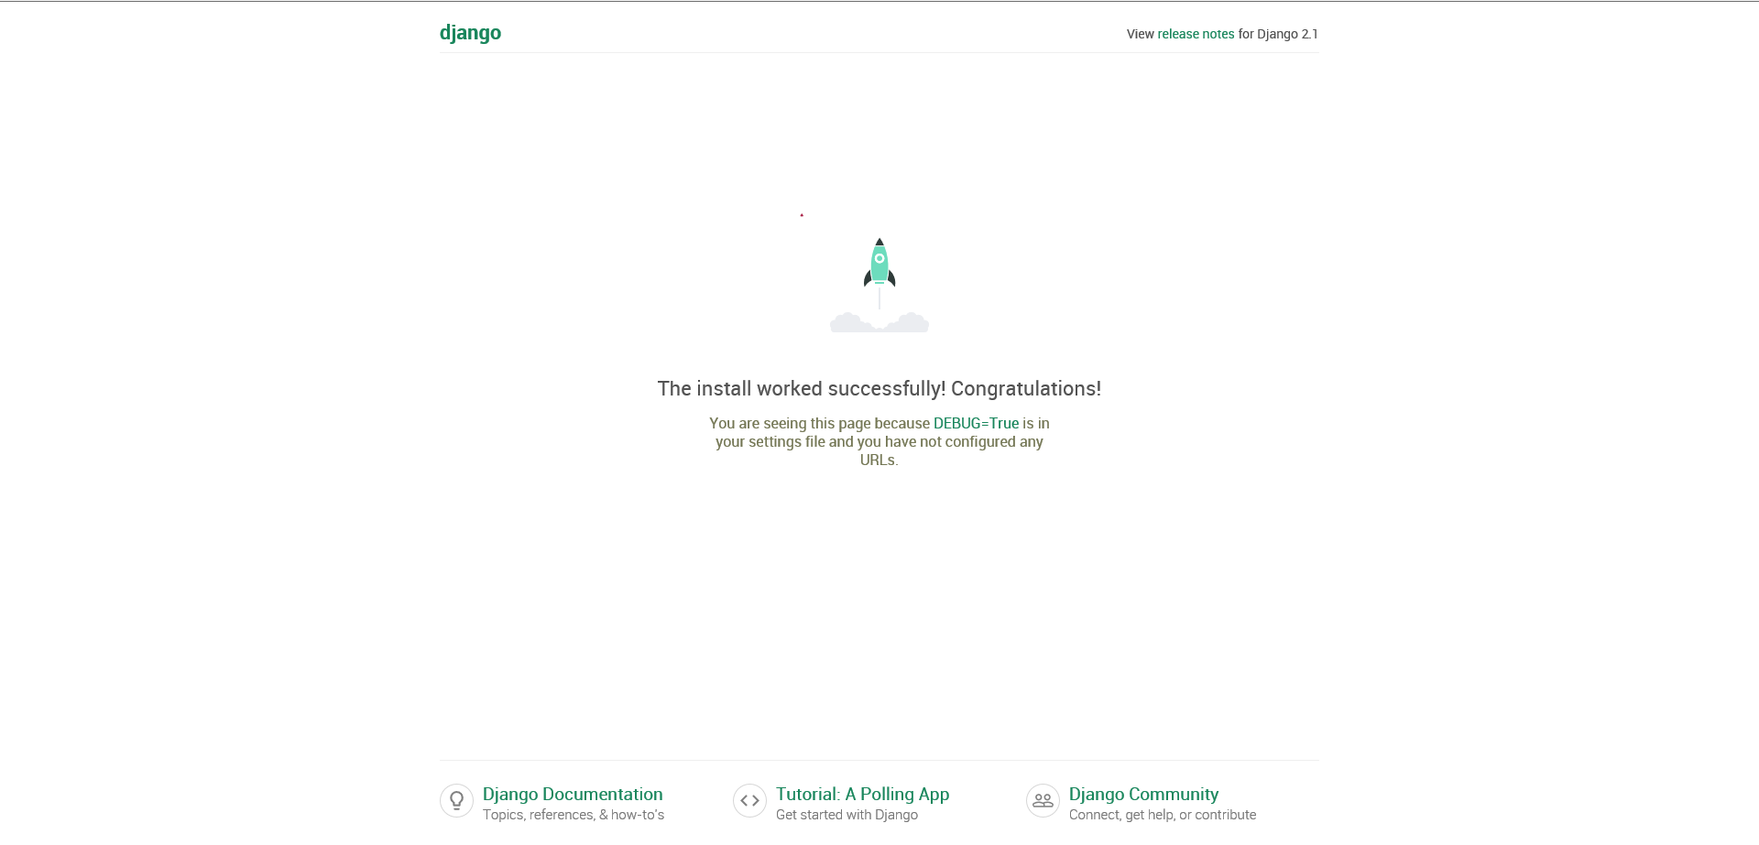

4 | アプリの登録
 |  | INSTALLED_APPS(setting.py)
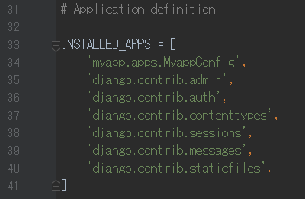
プロジェクトにアプリを追加
アプリフォルダの「apps.py」を確認して追加
「アプリフォルダ.apps.～Config」

URLの設定
index
Webサイトを開くときは、ブラウザでURL(アドレス)を指定する必要があります。(例:https://www.google.com/)
どうゆうURLを叩くと、どうゆう処理が行われるかを指定します。
テストサーバーは「http://127.0.0.1:8000/」というURLから始まり、語尾にキーワードを追加していきます。
「urls.py」でURLを設定します。

project
\urls.py
app
\urls.py
app
\views.py

1 | プロジェクトの「urls.py」
プロジェクトはアプリの親に当たり、複数のアプリを管理しています。
まずは、プロジェクトの「urls.py」でどのアプリに飛ぶかを指定します。

 |  | プロジェクトの「urls.py」の初期設定
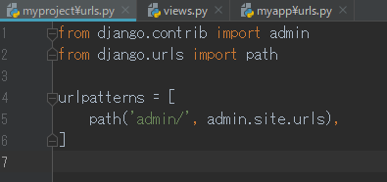

 |  | プロジェクトの「urls.py」でアプリのURLと処理を指定します。
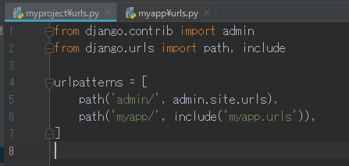
テストサーバーURL「http://127.0.0.1:8000/」の後ろにURL文字列を追加していく。
(※例では「http://127.0.0.1:8000/myapp/」となる。)
指定したURLが開かれたときの処理が、右側に記述されている「include('myapp.urls')」となり、
内容は'myapp.urls'を参照するという意味で、「myapp」というアプリに処理を引き継ぐ。

2 | アプリの「urls.py」
プロジェクトの「urls.py」を経由してアプリの「urls.py」に
あ

 |  | アプリの「urls.py」を作成します。
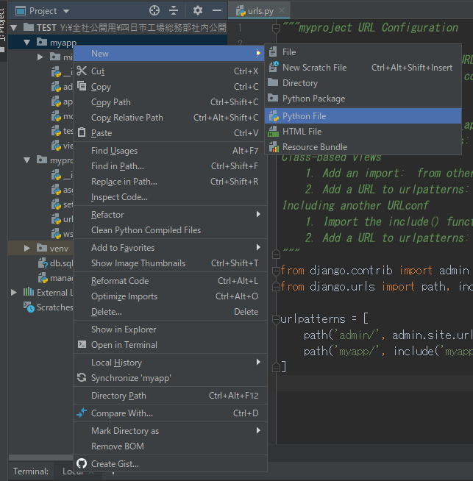

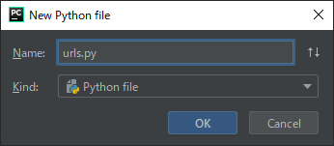

 |  | アプリの「urls.py」でアプリのURLと処理を指定します。
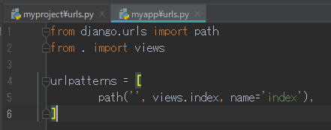
プロジェクト「urls.py」から参照され、path=’’で何も指定されていないため、
「http://127.0.0.1:8000/myapp/」のURLそのままのときの処理が行われる。
処理が「views.index」となり、「views.py」ファイルの「index」関数を実行するという意味。
nameのパラメータはプログラムの処理で利用します。
例 (path='XXX'の場合「http://127.0.0.1:8000/myapp/XXX/」となる。)

画面上に文字を表示
「views.py」ファイルにURLを開いた際の、画面の表示に関する処理内容を記述します。
index

1 | views.py
 |  | アプリの「views.py」
HttpResponseの機能
( )内の値を画面上に出力する。HttpResponse( 送り返す内容 )

DB設定①
どーゆーWebサイト(アプリ)を作成するかにもよりますが、
SNSやチャットサイトなどユーザーが情報を入力してその情報を表示するサイトを作成する場合、
入力するデータはデータベース(DB)というデータを保管するところに格納されます。
index

クラス名がテーブル名となる。
※更新の時テーブル名を変えると整合性エラーになる
1 | テーブル作成
 |  | 1-1 model作成
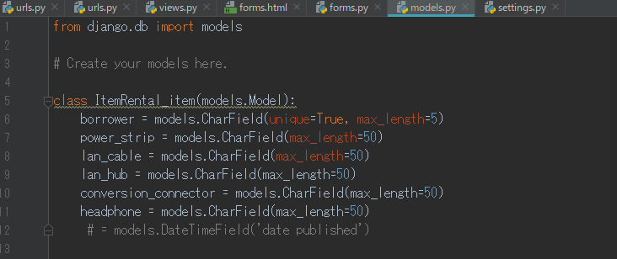

項目① = models.データ型('labal表示文字',設定)
項目② = models.データ型('labal表示文字',設定)
項目③ = models.データ型('labal表示文字',設定)
・
・
・

 |  | 1-2 データベースマイグレーションを行いテーブルを作成
 |  |  | 以下参考ページから抜粋 | https://qiita.com/okoppe8/items/c9f8372d5ac9a9679396

「python manage.py makemigrations アプリ名」

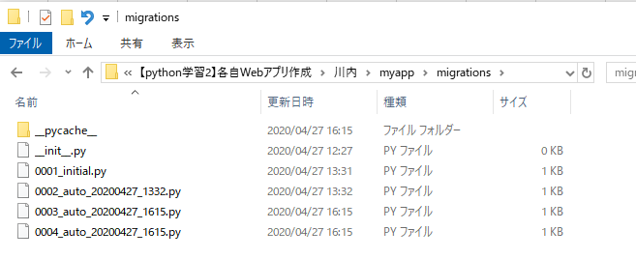

「python manage.py migrate」

2 | テーブル名変更
 |  | デフォルトでは、DBのテーブル名は「アプリ名_Modelのクラス名」となる。
 |  | 先頭にアプリ名が付くのが嫌な場合は、下記の方法でテーブル名を指定できる。
class クラス名(models.Model):
項目① = models.データ型('labal表示文字',設定)
項目② = models.データ型('labal表示文字',設定)
項目③ = models.データ型('labal表示文字',設定)
class Meta:
db_table = 'テーブル名'

templates
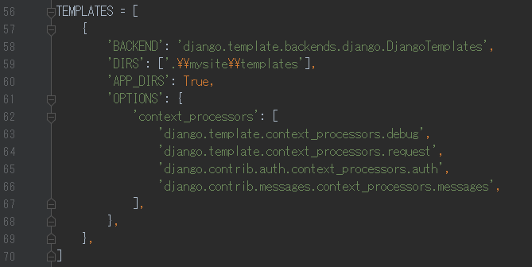
index
HTMLとはホームページを作る言語、ホームページの内容が書いてあるファイルのことです。djangoでもページの内容の設定はHTMLファイルを記述します。
ただしHTMLファイルをそのまま読み込んで表示するのではなく、変数やPythonの処理を実行し表示を完成させてからクライアント(ユーザーの画面)に返すことができます。
１つのHTMLファイルをテンプレートに設定して使いまわすことが可能です。
作成したHTMLファイルはフォルダに格納して、ファイルパスをsetting.pyで指定する必要があります。

1 | templates作成
 |  | 標準のHTMLファイル格納フォルダは下記になります。下記の階層になるようフォルダを作成して、HTMLファイルを格納します。
プロジェクトフォルダ＞アプリフォルダ＞templates＞アプリフォルダ

2 | 変数
 |  | 「views.py」で作成した変数をHTML上で表示します
{{変数}}

3 | テンプレートタグ 一例

{{% %}}

「views.py」の変数を利用してリンクを貼る
「urlpatterns.py」で指定したnameのURLにリンクします
<a href="{% url name %}">{{name}}</a>

4 | HTMLファイル格納場所指定

manage.pyからpathを追う
※「\」はエスケープシーケンスに注意
 |  | INSTALLED_APPS(setting.py)

views.py
index
Webサイトの画面を作るのはHTMLファイルです。
HTMLファイルをそのまま読み込んで表示するのではなく、変数やPythonの処理を実行し表示を完成させてからクライアント(ユーザーの画面)に返すことができます。
文字や計算値などの固定値を指定し「views.py」の変数に格納し、変数をHTMLファイルに引き渡して画面に表示します。

1 | 変数引き渡し
 |  | 1-1 変数の宣言(views.py) |  |  | 参照 | https://e-tec-memo.herokuapp.com/article/67/

HTMLファイルに送る引数
変数をグループにまとめて送るイメージ
中身は {'変数': 変数,・・・} で必要な数記入する。
'A'にAの値を割り当てる。
 |  |  | 変数の引き渡し方法 (views.pyに変数を複数作成して、HTMLファイルに引数として送る)
 |  |  |  | 例 変数名や値の中身は自由に変更してください。 |  |  | ※引数について | https://wa3.i-3-i.info/word1442.html
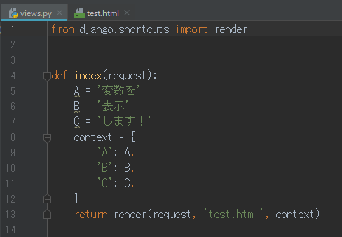

HTMLで表示する際の変数

変数に割り当てる値を指定

 |  | 1-2 「views.py」から送られてくる引数の表示方法(HTML)
HTMLファイル内で{{ 変数名 }}と記入

画面に表示されます

入力フォーム
index
web画面でデータを入力します。
データを入力する機能自体はHTMLに存在しており、その機能を利用します。

1 | 入力フォーム作成
 |  | データを入力する仕組みとして、HTMLにはフォームというものがあります。
 |  | データを送信するためには「何を」「どこに」「どうやって」送るかを示さなければなりません。

 |  | 1-1 「urls.py」にインプットページのURLを追加し、「views.py」に処理を記述します。(「input.html」を出力するだけの処理を記述)

 |  | 1-2 「input.html」を作成します。
 |  |  | 入力フォーム例 ※URLなどは任意で変更すること
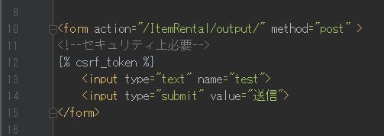
「action='URL'」：入力データの送信先を指定します。
「method」：データの送信方法を指定します。（※基本は「post」固定です。）
{% csrf_token %}：ユーザーからウイルスを受信しないように制御文でブロックします。
{% csrf_token %}：ユーザーからウイルスを受信しないように制御文でブロックします。

<input>タグはtype属性により様々な種類があります。
(テキストを入力するためのtextタイプ、フォーム内容の送信を指令するsubmitタイプ)
<input>タグにnameをつけ、「views.py」ではnameでデータを識別します。
その他にもフォーム内容の設定を行うことができます。(文字数や初期値の設定など)

 |  |  |  | ※参考
 |  | 1-3 確認①送信ボタンの表記を変更してみる。 |  | https://www.kanzaki.com/docs/html/htminfo31.html
 |  | 1-4 確認②テキストフォームにvalue属性とsize属性を追加する。 |  | https://html-coding.co.jp/annex/dictionary/html/form/
 |  | 1-5 確認③inputタグのtypeを変更して入力フォーム(コントロール)の種類を確認する。 |  | http://www.htmq.com/html/input.shtml

2 | 入力データを受け取り画面表示
 |  | 2-1 「urls.py」にアウトプットページのURLを追加します。

 |  | 2-2 フォームに入力されたデータはまず「views.py」でデータを変数に格納します。
変数 = request.POST['inputタグのname']

 |  |  | ※複数の入力フォームを設置して、複数の値を受け取ってください。もしくはinputタグのnameを変更して動作確認。

 |  | 2-3 「output.html」を作成し、変数を表示します。

DB入力
index
DBにデータを入力します。
入力フォームにデータを入力して送信ボタンを押すと、DBにデータが格納されページが遷移する。

1 | DBへデータ入力
 |  | 「input.html」でデータ送信されたら「views.py」でDBに格納する処理を行います。
データ登録
models.Modelクラス名(項目①=格納する値①, 項目②=格納する値②, 項目③=格納する値③, ......).save()
データ更新
models.Modelクラス名.objects.get(KEY項目=KEY値).更新する項目 = '更新する値'

DB出力
index
DBからデータを取得して画面上に表示します。
「views.py」に変数を作成し、変数の値をHTMLファイルに受け渡す！
DBからデータを取得⇒変数に格納⇒HTMLに引き渡し⇒レイアウトを調整して画面上に表示

1 | DBからデータ取得
 |  | 1-1 テーブルデータが全件取得(views.py)
データ全件取得
変数 = models.Modelクラス名.objects.all()
上記で変数にDBのデータ全件を格納できるが、全件をそのまま表示できず、
1セルの状態に分割しなければいけない。

 |  | 1-2 分割①for文でレコード単位にする(html)
 |  |  | {% for 新しい変数 in 変数名 %}
 |  |  | {{ 新しい変数 }}
 |  |  | {% endfor %}

 |  | 1-3 分割②項目名指定で1セルにする(html)
 |  |  | {{ 新しい変数.項目名 }}
 |  |  | {{ 新しい変数.項目名 }}
 |  |  | {{ 新しい変数.項目名 }}
 |  |  | ・
 |  |  | ・
 |  |  | ・

2 | レイアウト調整
 |  | そのままでは区切りがわからないのでHTMLのテーブルタグでくくる

ModelForm
index
入力フォームではHTMLの<input>タグを使っていましたが、djangoではModelと連携して入力フォームを生成してくれる便利な機能があります。
ModelFormを利用することにより効率よく入力ページを作成できます。

class ModelFormクラス名(forms.ModelForm): class Meta: model = Modelクラス名
# 表示するフィールド、'__all__'とすると全て fields = ['項目①', '項目②', '項目③',,,,,, ]
1 | ModelForm作成
 |  | 「models.py」でModelFormを作成します。
 |  | ※djangoの「forms」ライブラリをインポートしておくこと。

2 | ModelFormを利用して入力フォーム設置
 |  | 「views.py」でModelFormを変数に格納し、HTMLに引き渡します。
変数 = models.ModelFormクラス名

 |  | HTMLでModelFormを設置します。
①{{ 変数 }} ②{{ 変数.as_p }} ③{{ 変数.as_ul }} ④<table>{{ 変数.as_table }}</table>

3 | ModelFormからDBへデータ入力
 |  | 「views.py」でModelFormの値を取得し、DBを更新します。
変数 = models.ModelFormクラス名(request.POST or None)
if 変数.is_valid():
変数.save()

DB設定②
どーゆーWebサイト(アプリ)を作成するかにもよりますが、
SNSやチャットサイトなどユーザーが情報を入力してその情報を表示するサイトを作成する場合、
入力するデータはデータベース(DB)というデータを保管するところに格納されます。
index

1 | 外部DB接続
 |  | 1-1 DB接続 「setting.py」の編集
 |  |  | DATABASES
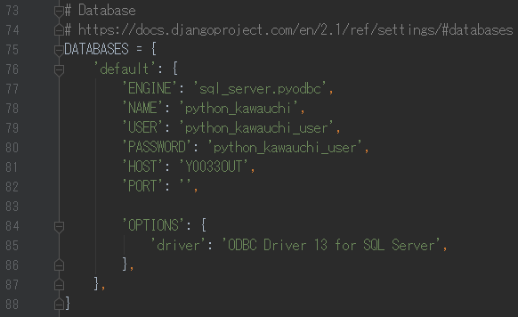
左と同じ設定を行う。
NAME:DB名
USER:接続ユーザー
PASSWORD:接続ユーザーのパスワード
HOST:Y0033OUT
PORT:
OPTIONS:

2 | テーブル確認
 |  | SQLServer Management Studioよりテーブル確認

※SQLServerDB作成設定
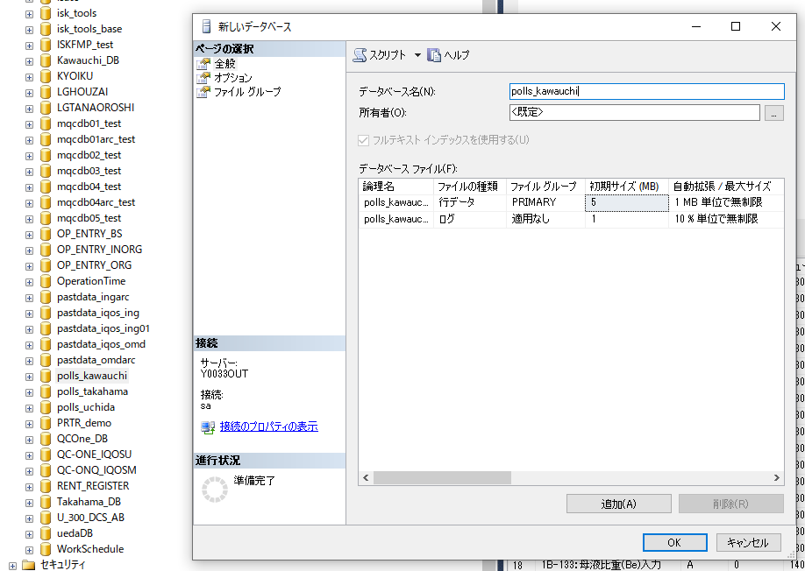
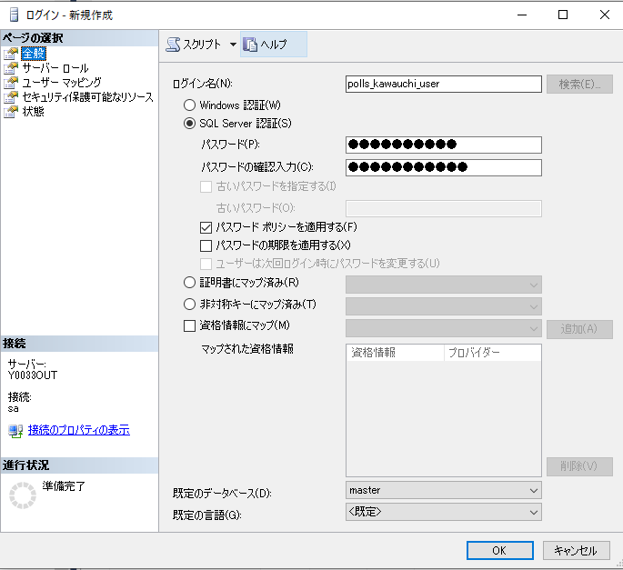
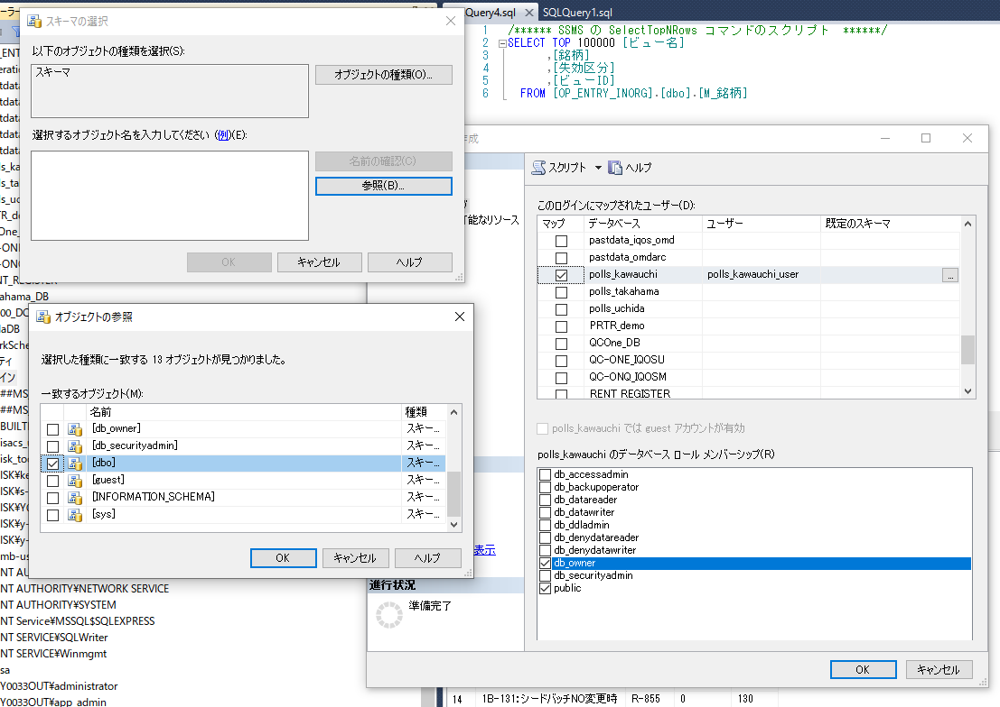
index

(モジュールインポート)
index
pythonでは必要な機能をファイルごとにインポートして機能を利用します。

 | モジュール、パッケージ、ライブラリについて |  |  |  |  | https://www.sejuku.net/blog/25587

 |  | import モジュール名
 |  | import モジュール名 AS 別名
 |  |  | Pythonで書かれたコードを再利用するためにはに使用、機能呼び出し

 |  | from モジュール名 import クラス名 |  |  |  |  | https://programming-study.com/technology/python-import/
 |  |  | 機能を利用する時は一番上の階層から指定してクラス名まで書かなければいけない「モジュール名.クラス名」
 |  |  | 毎度書くのは大変なので「from」で絞り込む。
 |  |  | Djnago>フォルダ名>ファイル名>クラス名>関数名 ※ただし途中は省略可能！？

 |  |  |  | from django.shortcuts import render
 |  |  |  |  | django>shortcuts.py>render |  |  | ⇒ | HTMLファイル呼び出し
 |  |  |  | from django.http import HttpResponse
 |  |  |  |  | django>http>response.py>HttpResponse |  |  | ⇒ | HTMLファイルとして出力

